인쇄방법
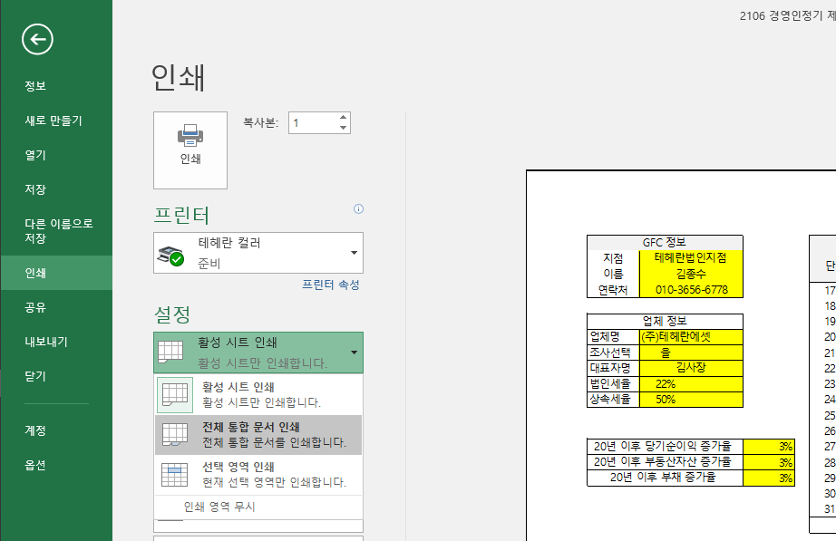

④

①
②

③전체 통합문서 선택!!

표지



효율적인 가업 승계를 위한
기업가치 제고 전략
효율적 가업승계를 위한 준비,
해광요업을 위한 기업가치 제고 전략

 | Group Financial Consultant

 | 특화법인 최현복
 | (010-3220-8823)

신문기사2
줄어든 법인세를 늘리기 위해서, 감면 혜택 축소 등을 통한 조세 전략으로 방향이 이동하고 있습니다.
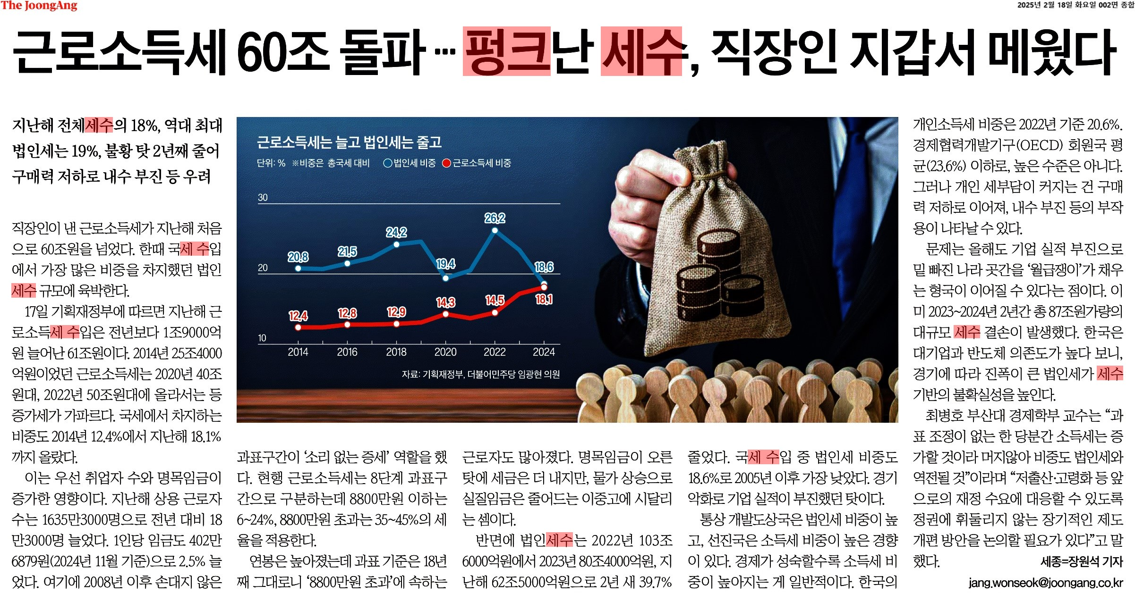
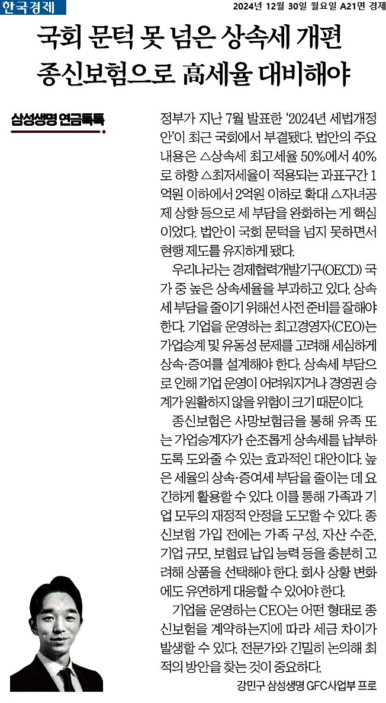

 | 금감원 보도자료 삽입

※ 본 자료는 고객님의 이해를 돕기 위해 만든 자료로 상품의 세부 내용은 상품설명서를 참고 하시고, 주식 가치 평가는 세무 전문가를 통해 상담하십시요.

신문기사3
줄어든 법인세를 늘리기 위해서, 감면 혜택 축소 등을 통한 조세 전략으로 방향이 이동하고 있습니다.
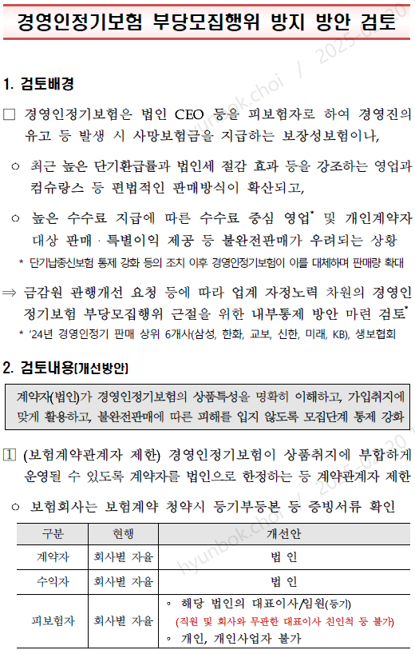
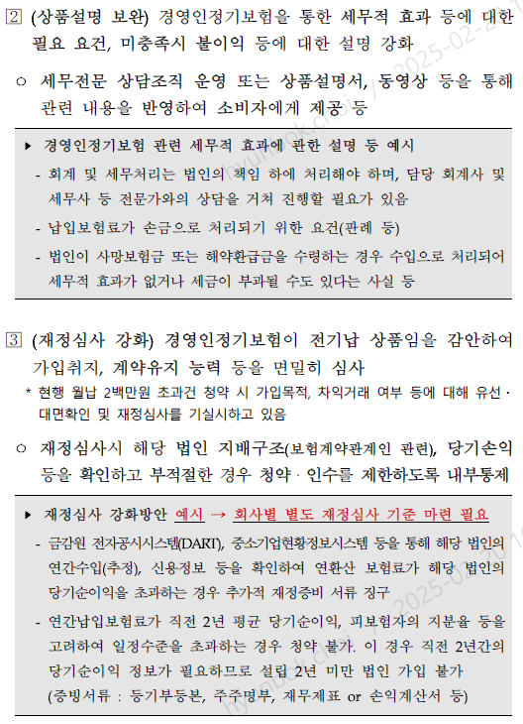

※ 본 자료는 고객님의 이해를 돕기 위해 만든 자료로 상품의 세부 내용은 상품설명서를 참고 하시고, 주식 가치 평가는 세무 전문가를 통해 상담하십시요.

세금이야기
대표님이 자산을 만드시고 불리시고, 자녀분들께 이전하는 그 어느 한 순간도 세금으로부터 자유로울 수 없습니다.
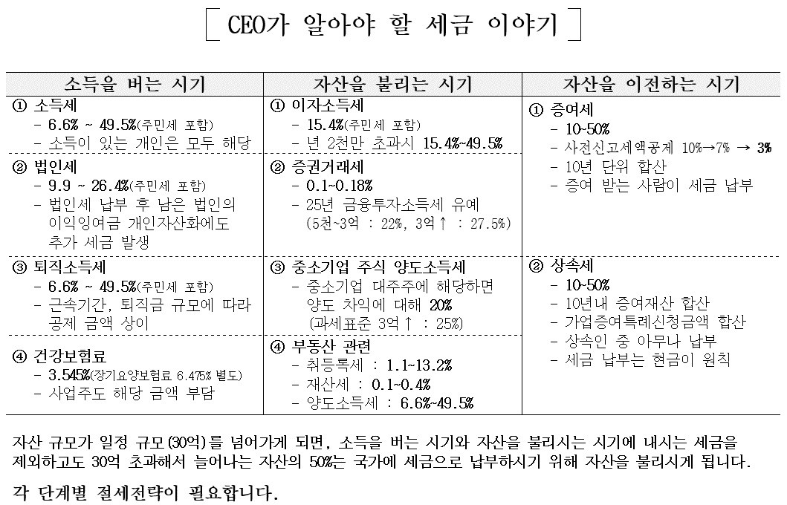

※ 본 자료는 고객님의 이해를 돕기 위해 만든 자료로 상품의 세부 내용은 상품설명서를 참고 하시고, 주식 가치 평가는 세무 전문가를 통해 상담하십시요.

법인의선택
대표님이 보유하신 법인 주식에 대한 사전 준비 없이는, 결국 많은 세금에 노출될 수 밖에 없습니다.
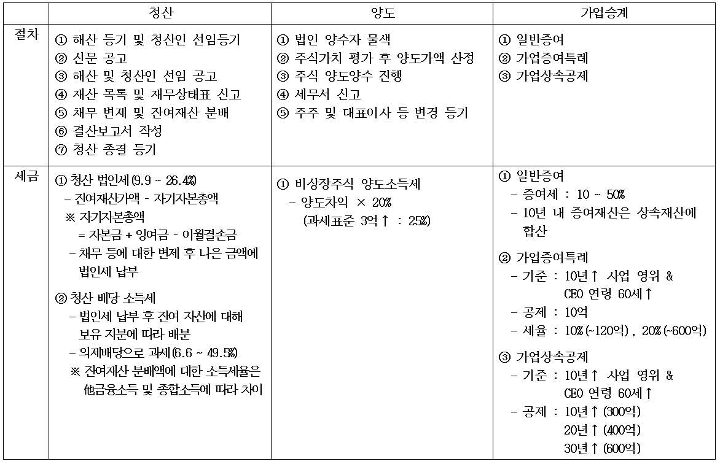

※ 본 자료는 고객님의 이해를 돕기 위해 만든 자료로 상품의 세부 내용은 상품설명서를 참고 하시고, 주식 가치 평가는 세무 전문가를 통해 상담하십시요.

주식가치평가
순자산 가치와 순손익 가치에 모두 영향을 끼치는 이익잉여금의 관리는 무엇보다 중요합니다. | 구분 | 자산(백만) | 부동산 자산(백만) | 부채(백만) | 당기순이익(백만) | 순자산 가치(백만) | 순손익 가치(백만) | 주식가치(백만) | 주당 가치(원)
 | 20년 | 0 | 0 | 0 | 0 | 0
 | 21년 | 11,476 | 4,859 | 1,725 | 1,244 | 9,751
 | 22년 | 13,205 | 9,607 | 1,534 | 1,920 | 11,671 | 13,747 | 12,501 | 250,025
 | 23년 | 14,117 | 9,781 | 570 | 1,876 | 13,547 | 17,853 | 15,270 | 305,391
 | 24년 | 15,181 | 10,074 | 570 | 1,876 | 14,611 | 18,833 | 16,300 | 325,999
 | 25년 | 17,433 | 10,377 | 587 | 1,932 | 16,846 | 19,041 | 17,724 | 354,477
 | 26년 | 19,752 | 10,688 | 605 | 1,990 | 19,147 | 19,519 | 19,296 | 385,915
 | 27년 | 22,141 | 11,009 | 623 | 2,050 | 21,518 | 20,104 | 20,670 | 413,394
 | 28년 | 24,601 | 11,339 | 642 | 2,111 | 23,959 | 20,708 | 22,008 | 440,165
 | 29년 | 27,135 | 11,679 | 661 | 2,175 | 26,474 | 21,329 | 23,387 | 467,740
 | 30년 | 29,745 | 12,029 | 681 | 2,240 | 29,065 | 21,969 | 24,807 | 496,142
 | 31년 | 32,434 | 12,390 | 701 | 2,307 | 31,733 | 22,628 | 26,270 | 525,395
 | 32년 | 35,203 | 12,762 | 722 | 2,376 | 34,481 | 23,307 | 27,776 | 555,527
 | 33년 | 38,055 | 13,145 | 744 | 2,448 | 37,312 | 24,006 | 29,849 | 596,986
 | 34년 | 40,993 | 13,539 | 766 | 2,521 | 40,227 | 24,726 | 32,182 | 643,635
 | 35년 | 44,019 | 13,945 | 789 | 2,597 | 43,230 | 25,468 | 34,584 | 691,683
 | 36년 | 47,136 | 14,364 | 813 | 2,675 | 46,323 | 26,232 | 37,059 | 741,172
 | 37년 | 50,346 | 14,795 | 837 | 2,755 | 49,509 | 27,019 | 39,607 | 792,146
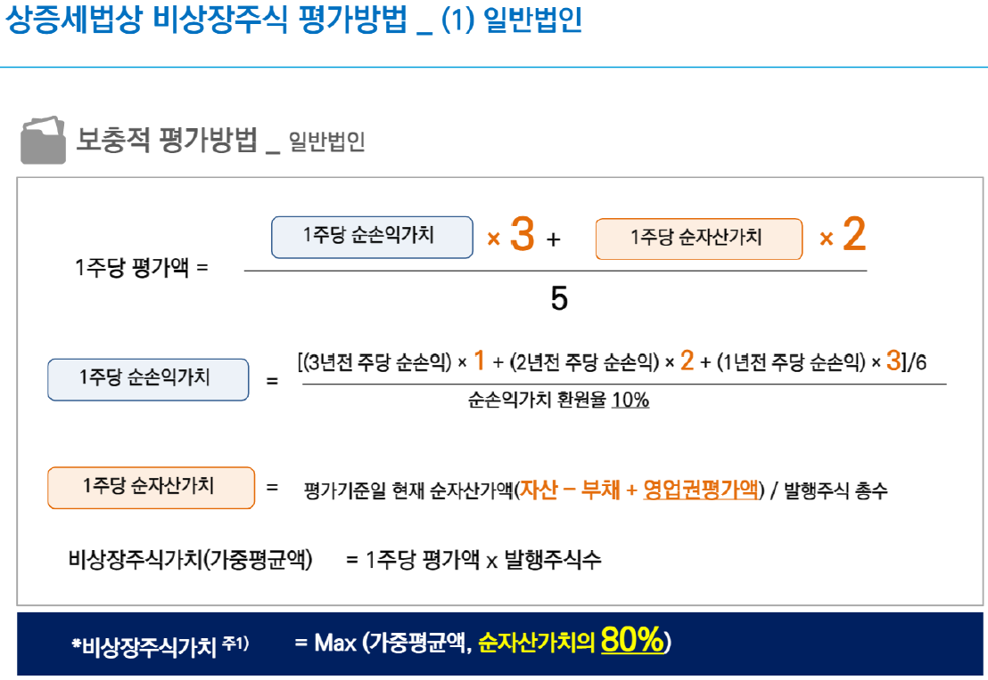
※ 부동산 과다 보유법인 평가 방법
- 기준 : 자산 총액 중 토지, 건물, 부동산을
취득할 수 있는 권리 등이 자산가액의
50% 이상
① 부동산 비율 50 ~ 80% 법인
- (순손익가치 X 2 + 순자산 가치 X 3) / 5
* Max(가중 평균액, 순자산 가치 80%)
② 부동산 비율 80%↑ 법인
- 순자산가치로만 평가
 | 38년 | 53,653 | 15,238 | 862 | 2,838 | 52,791 | 27,829 | 42,232 | 844,650
 | 39년 | 57,059 | 15,696 | 888 | 2,923 | 56,171 | 28,664 | 44,936 | 898,728
 | 40년 | 60,566 | 16,167 | 915 | 3,010 | 59,652 | 29,524 | 47,721 | 954,429
 | 41년 | 64,180 | 16,651 | 942 | 3,101 | 63,238 | 30,410 | 50,590 | 1,011,801
 | 42년 | 67,901 | 17,151 | 970 | 3,194 | 66,931 | 31,322 | 53,545 | 1,070,894
 | 43년 | 71,734 | 17,666 | 999 | 3,290 | 70,735 | 32,262 | 56,588 | 1,131,759
 | 44년 | 75,683 | 18,196 | 1,029 | 3,388 | 74,653 | 33,230 | 59,723 | 1,194,451
 | 45년 | 79,749 | 18,741 | 1,060 | 3,490 | 78,689 | 34,226 | 62,951 | 1,259,024
 | 46년 | 83,938 | 19,304 | 1,092 | 3,595 | 82,846 | 35,253 | 66,277 | 1,325,533
 | 47년 | 88,252 | 19,883 | 1,125 | 3,702 | 87,127 | 36,311 | 69,702 | 1,394,038
 | 48년 | 92,696 | 20,479 | 1,159 | 3,814 | 91,537 | 37,400 | 73,230 | 1,464,598
 | 49년 | 97,273 | 21,094 | 1,193 | 3,928 | 96,080 | 38,522 | 76,864 | 1,537,275
 | 50년 | 101,988 | 21,726 | 1,229 | 4,046 | 100,758 | 39,678 | 80,607 | 1,612,132
 | 51년 | 106,843 | 22,378 | 1,266 | 4,167 | 105,577 | 40,868 | 84,462 | 1,689,235
※ 본 자료는 고객님의 이해를 돕기 위해 만든 자료로 상품의 세부 내용은 상품설명서를 참고 하시고, 주식 가치 평가는 세무 전문가를 통해 상담하십시요. | 52년 | 111,845 | 23,050 | 1,304 | 4,292 | 110,541 | 42,094 | 88,433 | 1,768,651

경정컨셉
많은 기업들이 CEO보장정기를 가입해 이익잉여금 관리에 나서고 있습니다.
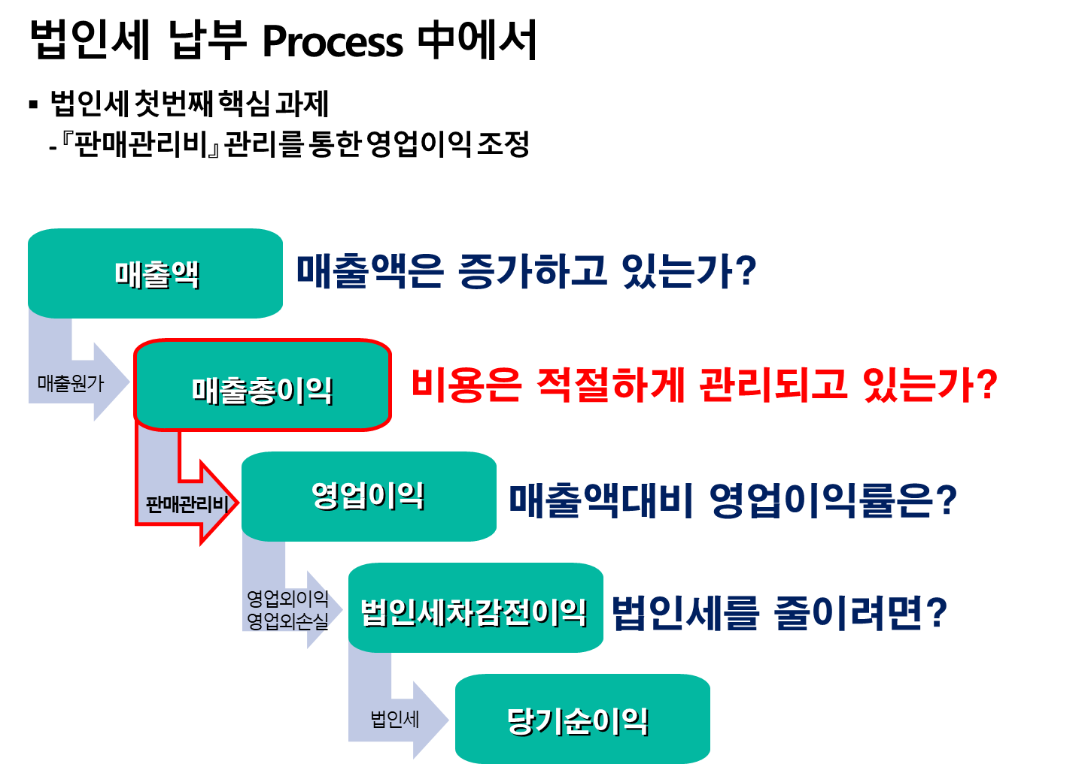
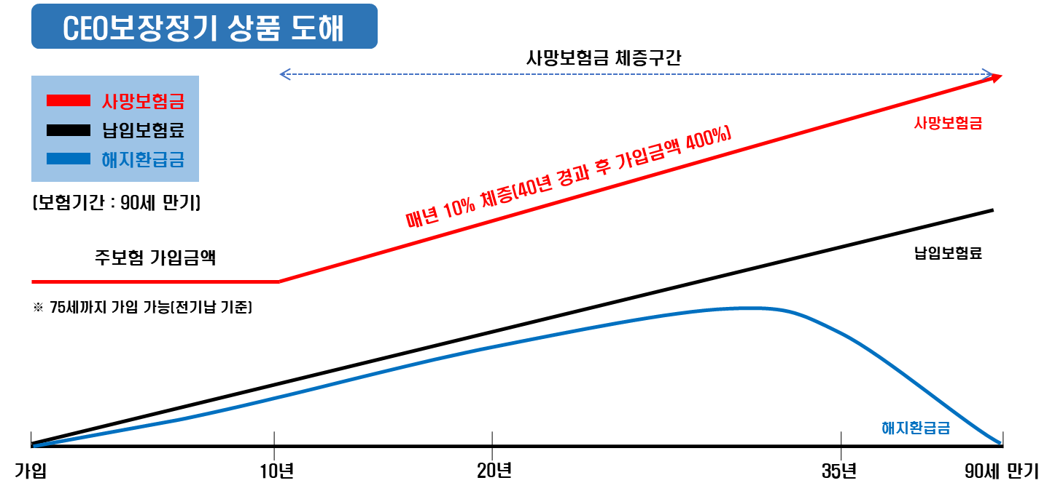

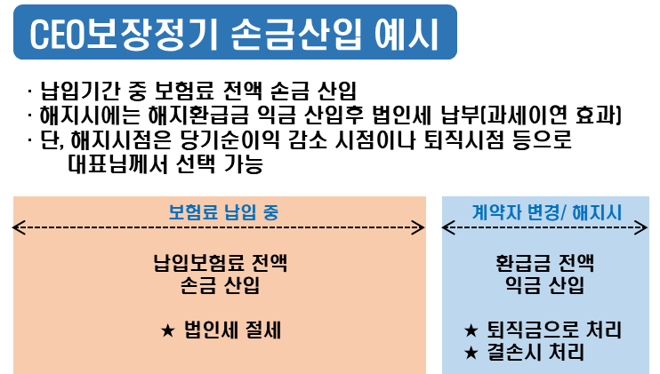
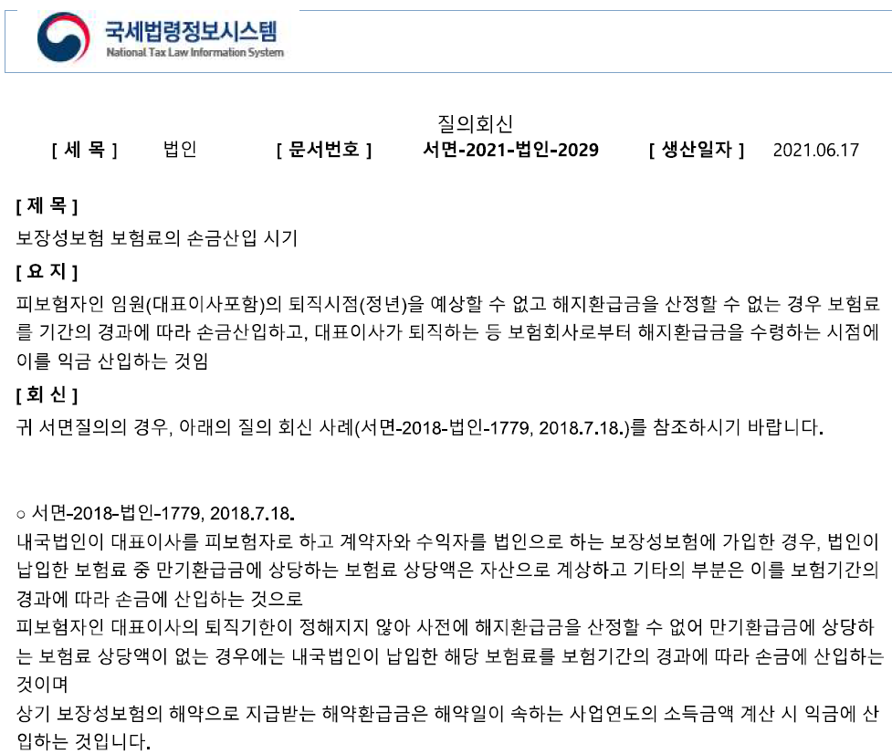
① 만기시 환급금 X
② 피보험자는 퇴직 기한이
정해지지 않을 것
③ 납입기간은 전기납

※ 본 자료는 고객님의 이해를 돕기 위해 만든 자료로 상품의 세부 내용은 상품설명서를 참고 하시고, 주식 가치 평가는 세무 전문가를 통해 상담하십시요.

주식가치변동
3년 전부터 손익 관리를 하셨다고 가정하면, 아래와 같은 효과가 가능합니다.
당기순이익
순손익
가치
 |  | 법인세율 | 21%
 |  | 부동산비율 | 66.4%

년간 순이익
감소금액
 |  | 당기순이익
 |  | 前 | 後 | 차
 | 22년 | 1,244백만 | 1,004백만 | -240백만
가치 축소
 | 23년 | 1,920백만 | 1,680백만 | -240백만
 | 24년 | 1,876백만 | 1,636백만 | -240백만
 | 차

前
後
 |  | 순손익 가치
 |  | 前 | 後
 | 19년
 | 20년 | 前 | 後
주식
가치
 | 21년 | 17,853백만 | 15,453백만
 | 차 |  | -2,400백만

 |  | 순자산가치
 |  | 前 | 後
 | 19년 | 9,751백만
 | 20년 | 11,671백만
 |  | 前 | 後
가치 축소
가치 축소
 | 21년 | 13,547백만 | 12,827백만
 | 차 |  | 720백만
상속세 감소
 |  | 주식가치
 |  | 前 | 後
 | 19년
 | 20년 | 前 | 後
 | 21년 | 15,270백만 | 13,878백만 | 상속세감소
※ 본 자료는 고객님의 이해를 돕기 위해 만든 자료로 상품의 세부 내용은 상품설명서를 참고 하시고, 주식 가치 평가는 세무 전문가를 통해 상담하십시요. | 차 |  | 1,392백만 | 696백만

환급금
 |  | 실손익률 | 환급률 | 법인세율 | 사망보험금
 | 1년 | 21.4% | 0.5% | 20.9% | 3.0억
 | 2년 | 35.9% | 15.0% | 20.9% | 3.0억
 | 3년 | 45.9% | 25.0% | 20.9% | 3.0억
 | 4년 | 55.9% | 35.0% | 20.9% | 3.0억
 | 5년 | 90.9% | 70.0% | 20.9% | 3.0억
 | 6년 | 95.9% | 75.0% | 20.9% | 3.0억
 | 7년 | 100.9% | 80.0% | 20.9% | 3.0억
 | 8년 | 95.9% | 75.0% | 20.9% | 3.0억
 | 9년 | 107.9% | 87.0% | 20.9% | 3.0억
 | 10년 | 108.9% | 88.0% | 20.9% | 3.0억
 | 15년 | 107.9% | 87.0% | 20.9% | 4.5억
 | 20년 | 107.9% | 87.0% | 20.9% | 6.0억
 | 25년 | 107.9% | 87.0% | 20.9% | 7.5억
 | 30년 | 107.9% | 87.0% | 20.9% | 9.0억
 | 35년 | 107.9% | 87.0% | 20.9% | 10.5억
 | 90세 | 20.9% | 0.0% | 20.9% | 12.0억

보장 금액

※ 본 자료는 고객님의 이해를 돕기 위해 만든 자료로 상품의 세부 내용은 상품설명서를 참고 하시고, 주식 가치 평가는 세무 전문가를 통해 상담하십시요.

